Menu
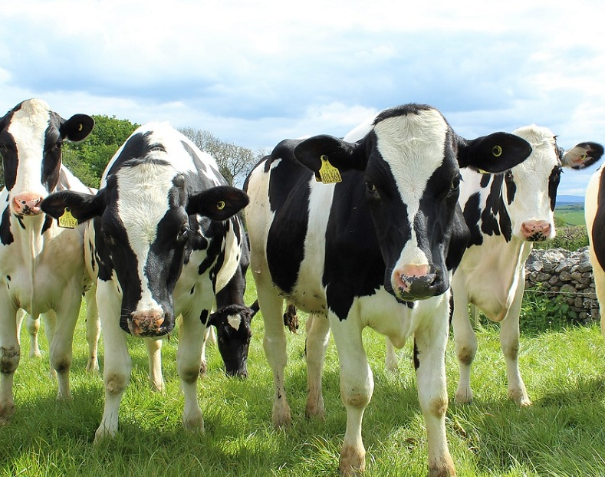
Despesa Alimentar na Propriedade Leiteira

CONTROLE ANIMAL

ALIMENTAÇÃO

Controle Animal
Menu
Atualizar
Consulta - Lote A |  |  |  |  |  |  |  | Configurações:
2020-12-17 |  | Lote |  |  |  |  |  | Lote A
Selecione o Lote: |  | Lote A |  |  |  |  |  | Lote B
Limpar Filtro
Após seleção, clique em atualizar. |  |  |  |  |  |  | LEGENDA | Lote C
Para nova consulta, limpe o filtro. |  |  |  |  |  |  | Celulás em azul claro liberado prenchimento! | Pós-Parto

ID/BRINCO | NOME | DATA PARTO | LITRO/DIA | Nº DO PARTO | LOTE | DEL | Situação
6 | Lareira | 2020-05-22 | 56 | 5 | Lote A | 209 | Prenha
26 | Gorila | 2020-02-22 | 10 | 3 | Lote A | 299 | Prenha
27 | Brahma | 2020-01-23 | 25 | 4 | Lote A | 329 | Prenha
7 | Escala | 2020-04-05 | 31 | 2 | Lote A | 256 | Vazia
5 | Patrulha | 2019-12-28 | 24 | 4 | Lote A | 355 | Prenha
28 | Skol | 2020-08-06 | 48 | 1 | Lote A | 133 | Prenha
13 | Oferta | 2020-05-29 | 41 | 4 | Lote A | 202 | Vazia
3 | Feiticeira | 2020-07-23 | 19 | 2 | Lote A | 147 | Inseminada
29 | Natércia | 2020-07-27 | 36 | 1 | Lote A | 143 | Prenha
18 | Lorena | 2020-05-05 | 24.2 | 4 | Lote B | 226 | Inseminada
14 | Surpresa | 2020-04-19 | 24 | 4 | Lote B | 242 | Inseminada
19 | Evidência | 2020-06-03 | 23.6 | 5 | Lote B | 197 | Inseminada
2 | Nectárina | 2020-08-25 | 23 | 4 | Lote B | 114 | Prenha
10 | Pintura | 2020-03-12 | 23 | 3 | Lote B | 280 | Prenha
16 | Itatiba | 2020-03-17 | 23 | 3 | Lote B | 275 | Prenha
20 | Paula | 2020-08-08 | 22 | 1 | Lote B | 131 | Prenha
17 | Predileta | 2020-04-20 | 21.5 | 4 | Lote B | 241 | Inseminada
15 | Floresta | 2020-02-13 | 20.9 | 2 | Lote B | 308 | Inseminada
11 | Revista | 2020-03-14 | 20.2 | 7 | Lote B | 278 | Vazia
8 | Mancha | 2020-02-16 | 20 | 1 | Lote B | 305 | Vazia
12 | Caravela | 2020-04-16 | 19.5 | 2 | Lote C | 245 | Vazia
9 | Caravana | 2020-02-23 | 19 | 1 | Lote C | 298 | Prenha
22 | Paródia | 2020-08-14 | 18 | 3 | Lote C | 125 | Inseminada
25 | Autrália | 2020-03-21 | 16.8 | 2 | Lote C | 271 | Prenha
24 | Dinamarca | 2020-05-24 | 13 | 5 | Lote C | 207 | Prenha
23 | Heliodora | 2020-03-23 | 12.7 | 2 | Lote C | 269 | Inseminada
4 | Salomé | 2020-05-15 | 12 | 3 | Pós-parto | 216 | Prenha
21 | Baleia | 2020-08-09 | 8 | 1 | Lote B | 130 | Prenha
1 | Serenata | 2020-08-27 | 5 | 3 | Lote B | 112 | Prenha
 |  |  |  |  |  | 44182
 |  |  |  |  |  | 44182
 |  |  |  |  |  | =
 |  |  |  |  |  | =
 |  |  |  |  |  | =
 |  |  |  |  |  | =
 |  |  |  |  |  | =
 |  |  |  |  |  | =
 |  |  |  |  |  | =
 |  |  |  |  |  | =
 |  |  |  |  |  | =
 |  |  |  |  |  | =
 |  |  |  |  |  | =
 |  |  |  |  |  | =
 |  |  |  |  |  | =
 |  |  |  |  |  | =
 |  |  |  |  |  | =
 |  |  |  |  |  | =
 |  |  |  |  |  | =
 |  |  |  |  |  | =
 |  |  |  |  |  | =
 |  |  |  |  |  | =
 |  |  |  |  |  | =
 |  |  |  |  |  | =
 |  |  |  |  |  | =
 |  |  |  |  |  | =
 |  |  |  |  |  | =
 |  |  |  |  |  | =
 |  |  |  |  |  | =
 |  |  |  |  |  | =
 |  |  |  |  |  | =
 |  |  |  |  |  | =
 |  |  |  |  |  | =
 |  |  |  |  |  | =
 |  |  |  |  |  | =
 |  |  |  |  |  | =
 |  |  |  |  |  | =
 |  |  |  |  |  | =
 |  |  |  |  |  | =
 |  |  |  |  |  | =
 |  |  |  |  |  | =
 |  |  |  |  |  | =
 |  |  |  |  |  | =
 |  |  |  |  |  | =
 |  |  |  |  |  | =

